C I 6 - 4j21 HH

Statistisches Amt
für Hamburg und Schleswig-Holstein

 | STATISTISCHE BERICHTE
 | Kennziffer: C I 6 - 4j/21 HH

Der Anbau von Blumen und Zierpflanzen
zum Verkauf in Hamburg 2021

 |  | Herausgegeben am: 10. Dezember 2021

Erläuterungen
Einführung
2021 wurde nach vier Jahren erneut eine
Zierpflanzenerhebung in Hamburg durchgeführt.
Die Zierpflanzenerhebung ist eine dezentrale Bundesstatistik mit Auskunftspflicht, bei der alle landwirtschaftlichen Betriebe mit mindestens
0,3 Hektar Blumen- oder Zierpflanzenfläche
im Freiland oder 0,1 Hektar Blumen- oder Zierpflanzenfläche unter hohen begehbaren Schutzabdeckungen einschließlich
Gewächshäusern befragt werden. Sie wird als allgemeine Erhebung mit Abschneidegrenze
in der Zeit von Juli bis Oktober des
Erhebungsjahres (2021 und anschließend
alle 4 Jahre) durchgeführt.
Rechtsgrundlagen
Rechtsgrundlage ist das Agrarstatistikgesetz
(AgrStatG) in Verbindung mit dem BStatG.
Erhoben werden die Angaben zu § 11 Absatz
1 AgrStatG.
Die Auskunftspflicht ergibt sich aus § 93
Absatz 1 Satz 1 AgrStatG in Verbindung mit
§ 15 BStatG. Nach § 93 Absatz 2 Nummer 1
AgrStatG sind die Inhaber/Inhaberinnen oder
Leiter/Leiterinnen landwirtschaftlicher Betriebe
auskunftspflichtig.
Nach § 11a Absatz 2 BStatG sind alle
Unternehmen und Betriebe verpflichtet, ihre
Meldungen auf elektronischem Weg an die
statistischen Ämter zu übermitteln. Hierzu
sind die von den statistischen Ämtern zur
Verfügung gestellten Online-Verfahren zu
nutzen. Im begründeten Einzelfall kann eine
zeitlich befristete Ausnahme von der Online-
Meldung vereinbart werden. Dies ist auf
formlosen Antrag möglich. Die Verpflichtung,
die geforderten Auskünfte zu erteilen, bleibt
jedoch weiterhin bestehen.
Nach § 15 Absatz 7 BStatG haben
Widerspruch und Anfechtungsklage gegen
die Aufforderung zur Auskunftserteilung
keine aufschiebende Wirkung.
Zusammenfassung der Ergebnisse
Nach den Ergebnissen der Zierpflanzenerhebung 2021 hat sich in Hamburg die Zahl der Gartenbaubetriebe mit Anbau von Blumen und Zierpflanzen in den letzten vier Jahren um knapp 13 Prozent auf 174 weiter verringert. Die Betriebe bewirtschaften eine Fläche von 178 Hektar (ha). Das ist im Vergleich zur Vorerhebung ein Rückgang um 20 Prozent. Die Zahl der Betriebe mit Anbau unter hohen begehbaren Schutzabdeckungen (einschl. Gewächshäusern) ging von 197 um 15 Prozent auf 168 zurück. Die erfassten Zierpflanzenbetriebe bewirtschaften eine Grundfläche von rund 112 Hektar auf dem Freiland und knapp 66 ha unter hohen begehbaren Schutzabdeckungen.
97 Prozent (173 ha) der Grundfläche im Zierpflanzenanbau entfallen auf die Produktion von Fertigwaren als Zimmer-, Beet- und Balkonpflanzen sowie von Schnittblumen. Schnittblumen werden insgesamt auf 109 ha angebaut, 70 Prozent davon sind Freilandflächen.
Die meist produzierten Zimmerpflanzen sind im Jahr 2021 mit über 326.000 Stück die blühenden Zwiebelpflanzen im Topf. Spitzenreiter bei den Beet- und Balkonpflanzen sind mit 7.295.000 Stück Veilchengewächse, gefolgt von den Begonien ohne Elatior mit einer Produktion von 2.720.000 Stück.

Diagramm
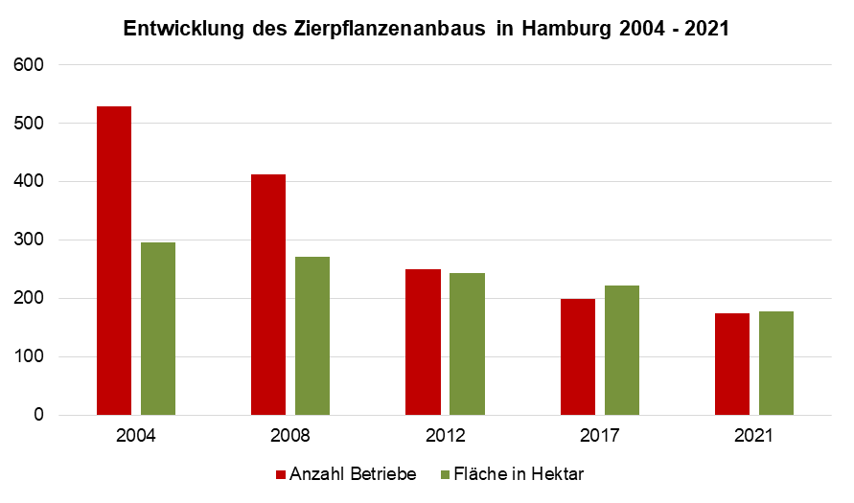
Entwicklung des Zierpflanzenanbaus in Hamburg 2004-2021

